Anweisungen
Bestellungsformular Aussenjalousien Viva – Bauvorbereitung (Box + FS)

Produkt-Abkürzung 2
Abkürzung | Bezeichnung | Bemerkung
VIVA 4P | Viva – Bauvorbereitung (Box + FS)

Produkttyp
Abkürzung | Bezeichnung | Bemerkung
VIVA | Viva

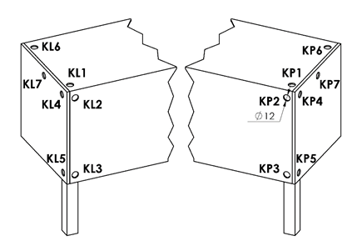
Betätigungs-Position |  |  | Betätigungs-Position
Abkürzung | Bezeichnung | Bemerkung
K0 | MOTOR S, ohne Kabelausgang | Betätigungs-Position für Viva, motor Mitte
KL1 | MOTOR S, Kabelausgang KL1 | Betätigungs-Position für Viva, motor Mitte
KL2 | MOTOR S, Kabelausgang KL2 | Betätigungs-Position für Viva, motor Mitte
KL3 | MOTOR S, Kabelausgang KL3 | Betätigungs-Position für Viva, motor Mitte
KL4 | MOTOR S, Kabelausgang KL4 | Betätigungs-Position für Viva, motor Mitte
KL5 | MOTOR S, Kabelausgang KL5 | Betätigungs-Position für Viva, motor Mitte
KL6 | MOTOR S, Kabelausgang KL6 | Betätigungs-Position für Viva, motor Mitte
KL7 | MOTOR S, Kabelausgang KL7 | Betätigungs-Position für Viva, motor Mitte
KP1 | MOTOR S, Kabelausgang KP1 | Betätigungs-Position für Viva, motor Mitte
KP2 | MOTOR S, Kabelausgang KP2 | Betätigungs-Position für Viva, motor Mitte
KP3 | MOTOR S, Kabelausgang KP3 | Betätigungs-Position für Viva, motor Mitte
KP4 | MOTOR S, Kabelausgang KP4 | Betätigungs-Position für Viva, motor Mitte
KP5 | MOTOR S, Kabelausgang KP5 | Betätigungs-Position für Viva, motor Mitte
KP6 | MOTOR S, Kabelausgang KP6 | Betätigungs-Position für Viva, motor Mitte
KP7 | MOTOR S, Kabelausgang KP7 | Betätigungs-Position für Viva, motor Mitte

Oberschiene (Box)-Material
Abkürzung | Bezeichnung | Bemerkung
Fe | Oberschiene STANDARD 56x58, Fe

Oberschiene (Box)-Farbe
Abkürzung | Bezeichnung | Bemerkung
1013 | RAL perlweiß 1013
1015 | RAL elfenbein 1015
1019 | RAL gelb (graugelb) 1019
3004 | RAL purpurrot (speziell zur Lamelle 3004)
3005 | RAL weinrot 3005
6009 | RAL tannengrün 6009
7012 | RAL Basaltgrau 7012
7015 | RAL schiefergrau 7015
7016 | RAL anthrazitgrau 7016
7016M | RAL anthrazitgrau 7016 Matt
7016S | RAL anthrazitgrau 7016 Struktur
7021 | RAL schwarzgrau 7021
7022 | RAL umbragrau 7022
7024 | RAL graphitgrau 7024
7035 | RAL lichtgrau 7035
7037 | RAL grau (staubig) 7037
7038 | RAL achatgrau 7038
7039 | RAL grau 7039
7040 | RAL fenstergrau 7040
7044 | RAL grau (Seide) 7044
7048 | RAL perlmaußgrau 7048
8012 | RAL rotbraun 8012
8014 | RAL sepiabraun 8014
8014M | RAL braun (Sepia) 8014 Matt
8014S | RAL braun (Sepia) 8014 Struktur
8019 | RAL graubraun 8019
9003RAL | RAL signalweiß 9003
9004 | RAL signalschwarz 9004
9005 | RAL tiefschwarz 9005
9005M | RAL schwarz (dunkelschwarz) 9005 Matt
9005S | RAL schwarz (dunkelschwarz) 9005 Struktur
9006RAL | RAL weißaluminium 9006
9006M | RAL weißaluminium 9006 Matt
9006S | RAL weißaluminium 9006 Struktur
9007 | RAL graualuminium 9007
9007M | RAL graualuminium 9007 Matt
9007S | RAL graualuminium 9007 Struktur
9010 | RAL reinweiß 9010
9010M | RAL weiß 9010 Matt
9010S | RAL weiß 9010 Struktur
9016 | RAL verkehrsweiß 9016
9016S | RAL verkehrsweiß 9016 Struktur
9016M | RAL verkehrsweiß 9016 Matt
DB702 | RAL grau DB 702 (speziell zur Lamelle DB 702)
DB703 | RAL dunkelgrau DB 703
YW359F | schwarz metallic
VSR780 | RAL VSR780
7016MT | RAL anthrazitgrau 7016 Meco Touch
9006MT | RAL weißaluminium 9006 Meco Touch
X | andere
ISD110 | Isotra System DECORAL glattes ISD110 | Max. Breite für Decoral ist 4m.
ISD120 | Isotra System DECORAL glattes ISD120 | Max. Breite für Decoral ist 4m.
ISD130 | Isotra System DECORAL glattes ISD130 | Max. Breite für Decoral ist 4m.
ISD140 | Isotra System DECORAL glattes ISD140 | Max. Breite für Decoral ist 4m.
ISD150 | Isotra System DECORAL glattes ISD150 | Max. Breite für Decoral ist 4m.
ISD160 | Isotra System DECORAL glattes ISD160 | Max. Breite für Decoral ist 4m.
ISD210 | Isotra System DECORAL Struktur ISD210 | Max. Breite für Decoral ist 4m.
ISD220 | Isotra System DECORAL Struktur ISD220 | Max. Breite für Decoral ist 4m.
ISD230 | Isotra System DECORAL Struktur ISD230 | Max. Breite für Decoral ist 4m.
ISD310 | Isotra System DECORAL glänzendes ISD310 | Max. Breite für Decoral ist 4m.
ISD152 | Isotra System DECORAL glattes ISD152 | Max. Breite für Decoral ist 4m.
ISD154 | Isotra System DECORAL glattes ISD154 | Max. Breite für Decoral ist 4m.
ISD200 | Isotra System DECORAL Struktur ISD200 | Max. Breite für Decoral ist 4m.
ISD212 | Isotra System DECORAL Struktur ISD212 | Max. Breite für Decoral ist 4m.
ISD214 | Isotra System DECORAL Struktur ISD214 | Max. Breite für Decoral ist 4m.
ISD222 | Isotra System DECORAL Struktur ISD222 | Max. Breite für Decoral ist 4m.
ISD500 | Isotra System DECORAL glattes ISD500 | Max. Breite für Decoral ist 4m.
ISD510 | Isotra System DECORAL glattes ISD510 | Max. Breite für Decoral ist 4m.
ISD600 | Isotra System DECORAL Struktur ISD600 | Max. Breite für Decoral ist 4m.
ISD610 | Isotra System DECORAL Struktur ISD610 | Max. Breite für Decoral ist 4m.
ISD620 | Isotra System DECORAL Struktur ISD620 | Max. Breite für Decoral ist 4m.
ISD630 | Isotra System DECORAL Struktur ISD630 | Max. Breite für Decoral ist 4m.
ISD640 | Isotra System DECORAL Struktur ISD640 | Max. Breite für Decoral ist 4m.
ISD700 | Isotra System DECORAL individuell ISD700 | Max. Breite für Decoral ist 4m.
Xisd | ANDERES ISD (nach Absprache) | Max. Breite für Decoral ist 4m.

Art der Führung
Abkürzung | Bezeichnung | Bemerkung
VL | Kunststoffzapfen
VK | Metallzapfen

Führung links/rechts
Abkürzung | Bezeichnung | Bemerkung
P 020/00vrO | Führungsschiene P020/00 (76mm) zum Auskleiden gebohrt (-34) | standard
P 020/00vrR | Führungsschiene P020/00 (76mm) für Rahmen gebohrt (-34) | standard
P 020/01vrO | Führungsschiene P020/01 (86mm) zum Auskleiden gebohrt (-34)
P 020/01vrR | Führungsschiene P020/01 (86mm) für Rahmen gebohrt (-34)
P 020/02vrO | Führungsschiene P020/02 (96mm) zum Auskleiden gebohrt (-34)
P 020/02vrR | Führungsschiene P020/02 (96mm) für Rahmen gebohrt (-34)
P 020/03vrO | Führungsschiene P020/03 (106mm) zum Auskleiden gebohrt (-34)
P 020/03vrR | Führungsschiene P020/03 (106mm) für Rahmen gebohrt (-34)
P 020/04vrO | Führungsschiene P020/04 (116mm) zum Auskleiden gebohrt (-34)
P 020/04vrR | Führungsschiene P020/04 (116mm) für Rahmen gebohrt (-34)
P 020/05vrO | Führungsschiene P020/05 (126mm) zum Auskleiden gebohrt (-34)
P 020/05vrR | Führungsschiene P020/05 (126mm) für Rahmen gebohrt (-34)
P 020/06vrO | Führungsschiene P020/06 (136mm) zum Auskleiden gebohrt (-34)
P 020/06vrR | Führungsschiene P020/06 (136mm) für Rahmen gebohrt (-34)
P 020/07vrO | Führungsschiene P020/07 (146mm) zum Auskleiden gebohrt (-34)
P 020/07vrR | Führungsschiene P020/07 (146mm) für Rahmen gebohrt (-34)
P 020/08vrO | Führungsschiene P020/08 (156mm) zum Auskleiden gebohrt (-34)
P 020/08vrR | Führungsschiene P020/08 (156mm) für Rahmen gebohrt (-34)
P 020/09vrO | Führungsschiene P020/09 (166mm) zum Auskleiden gebohrt (-34)
P 020/09vrR | Führungsschiene P020/09 (166mm) für Rahmen gebohrt (-34)
P 020/10vrO | Führungsschiene P020/10 (176mm) zum Auskleiden gebohrt (-34)
P 020/10vrR | Führungsschiene P020/10 (176mm) für Rahmen gebohrt (-34)
P 020/11vrO | Führungsschiene P020/11 (186mm) zum Auskleiden gebohrt (-34)
P 020/11vrR | Führungsschiene P020/11 (186mm) für Rahmen gebohrt (-34)
P 020/12vrO | Führungsschiene P020/12 (196mm) zum Auskleiden gebohrt (-34)
P 020/12vrR | Führungsschiene P020/12 (196mm) für Rahmen gebohrt (-34)
P 020/13vrO | Führungsschiene P020/13 (206mm) zum Auskleiden gebohrt (-34)
P 020/13vrR | Führungsschiene P020/13 (206mm) für Rahmen gebohrt (-34)
P 080/00vrO | Führungsschiene P080/00 (75 mm) zum Auskleiden gebohrt (-36)
P 080/00vrR | Führungsschiene P080/00 (75 mm) für Rahmen gebohrt (-36)
...
Führung links/rechts - Farbe
ISD140 | Isotra System DECORAL glattes ISD140 | Max. Breite für Decoral ist 4m.
ISD150 | Isotra System DECORAL glattes ISD150 | Max. Breite für Decoral ist 4m.
ISD160 | Isotra System DECORAL glattes ISD160 | Max. Breite für Decoral ist 4m.
ISD210 | Isotra System DECORAL Struktur ISD210 | Max. Breite für Decoral ist 4m.
ISD220 | Isotra System DECORAL Struktur ISD220 | Max. Breite für Decoral ist 4m.
ISD230 | Isotra System DECORAL Struktur ISD230 | Max. Breite für Decoral ist 4m.
ISD310 | Isotra System DECORAL glänzendes ISD310 | Max. Breite für Decoral ist 4m.
ISD152 | Isotra System DECORAL glattes ISD152 | Max. Breite für Decoral ist 4m.
ISD154 | Isotra System DECORAL glattes ISD154 | Max. Breite für Decoral ist 4m. | die Größe der Box für Viva
ISD200 | Isotra System DECORAL Struktur ISD200 | Max. Breite für Decoral ist 4m. | Kastenquadrat, ohne Isolierung | Kastenquadrat 1xL mit Isolierung 15mm |  | Kastenquadrat 2xL mit Isolierung 15mm
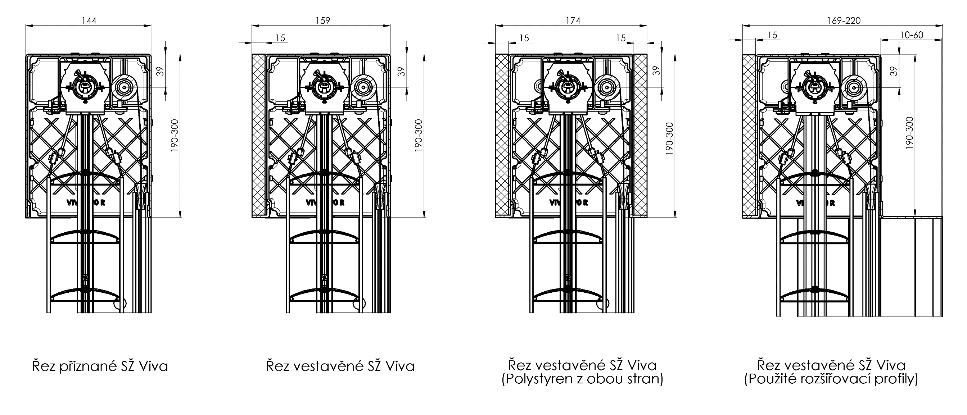
ISD212 | Isotra System DECORAL Struktur ISD212 | Max. Breite für Decoral ist 4m.
ISD214 | Isotra System DECORAL Struktur ISD214 | Max. Breite für Decoral ist 4m.
ISD222 | Isotra System DECORAL Struktur ISD222 | Max. Breite für Decoral ist 4m.
ISD500 | Isotra System DECORAL glattes ISD500 | Max. Breite für Decoral ist 4m.
ISD510 | Isotra System DECORAL glattes ISD510 | Max. Breite für Decoral ist 4m.
ISD600 | Isotra System DECORAL Struktur ISD600 | Max. Breite für Decoral ist 4m.
ISD610 | Isotra System DECORAL Struktur ISD610 | Max. Breite für Decoral ist 4m.
ISD620 | Isotra System DECORAL Struktur ISD620 | Max. Breite für Decoral ist 4m.
ISD630 | Isotra System DECORAL Struktur ISD630 | Max. Breite für Decoral ist 4m.
ISD640 | Isotra System DECORAL Struktur ISD640 | Max. Breite für Decoral ist 4m.
ISD700 | Isotra System DECORAL individuell ISD700 | Max. Breite für Decoral ist 4m.
Xisd | ANDERES ISD (nach Absprache) | Max. Breite für Decoral ist 4m.

Jalousie-Halter
Abkürzung | Bezeichnung | Bemerkung
0 | OHNE Jalousienhalter
P002 | 20 Halter Fe [ P002 ]
P002/32 | 26 Halter Fe Click [ P002/32 ]

die Größe der Box (mm)
Abkürzung | Bezeichnung | Bemerkung
190x140b | Kastenquadrat, ohne Isolierung 190x144 | für Viva
220x140b | Kastenquadrat, ohne Isolierung 220x144 | für Viva
260x140b | Kastenquadrat, ohne Isolierung 260x144 | für Viva
300x140b | Kastenquadrat, ohne Isolierung 300x144 | für Viva
190x150L | Kastenquadrat 1xL mit Isolierung 15mm 190x159 | für Viva
220x150L | Kastenquadrat 1xL mit Isolierung 15mm 220x159 | für Viva
260x150L | Kastenquadrat 1xL mit Isolierung 15mm 260x159 | für Viva
300x150L | Kastenquadrat 1xL mit Isolierung 15mm 300x159 | für Viva
190x160L2 | Kastenquadrat 2xL mit Isolierung 15mm 190x174 | für Viva
220x160L2 | Kastenquadrat 2xL mit Isolierung 15mm 220x174 | für Viva
260x160L2 | Kastenquadrat 2xL mit Isolierung 15mm 260x174 | für Viva
300x160L2 | Kastenquadrat 2xL mit Isolierung 15mm 3000x174 | für Viva
190x150Lb | Kastenquadrat 1xL ohne Isolierung 190x159 | für Viva
220x150Lb | Kastenquadrat 1xL ohne Isolierung 220x159 | für Viva
260x150Lb | Kastenquadrat 1xL ohne Isolierung 260x159 | für Viva
300x150Lb | Kastenquadrat 1xL ohne Isolierung 300x159 | für Viva
190x160L2b | Kastenquadrat 2xL ohne Isolierung 190x174 | für Viva | Kastenquadrat, 1xL ohne Isolierung |  | Kastenquadrat, 2xL ohne Isolierung
220x160L2b | Kastenquadrat 2xL ohne Isolierung 220x174 | für Viva
260x160L2b | Kastenquadrat 2xL ohne Isolierung 260x174 | für Viva
300x160L2b | Kastenquadrat 2xL ohne Isolierung 300x174 | für Viva
...

